分公司业绩与完成度对比图
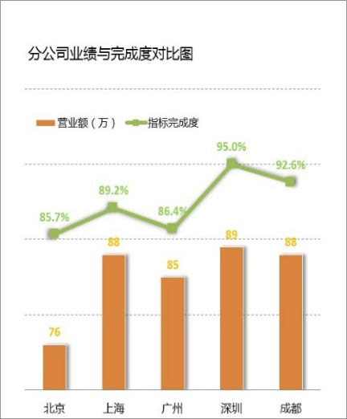
地区 | 营业额（万） | 指标完成度
北京 | 81 | 89.0%
上海 | 89 | 90.0%
广州 | 88 | 88.0%
深圳 | 83 | 92.0%
成都 | 79 | 92.0%

指标完成度
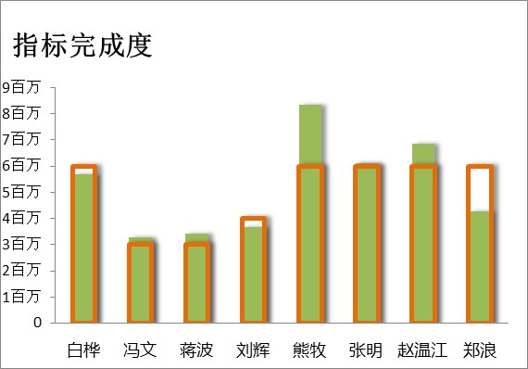
销售人员 | 计划完成 | 实际完成
白桦 | 5000000 | 5683855.4
冯文 | 6000000 | 3265431.7
蒋波 | 5000000 | 3409189.5
刘辉 | 5000000 | 3677803.2
熊牧 | 4000000 | 8330937.9
张明 | 3000000 | 6101319.8
赵温江 | 3000000 | 6848837.1
郑浪 | 5000000 | 4270089.9

